Steuerung
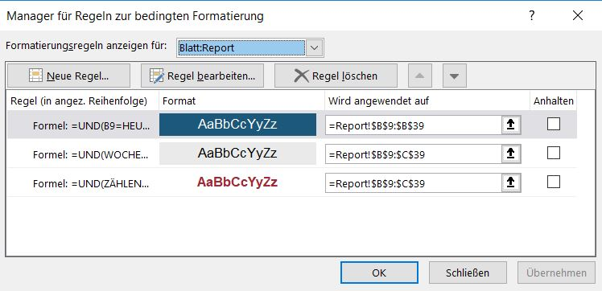
 | Steuerung
 |  |  |  |  |  |  | Formeln / Namensmanager
 | L.Monate | Kontrolle | Auswahl
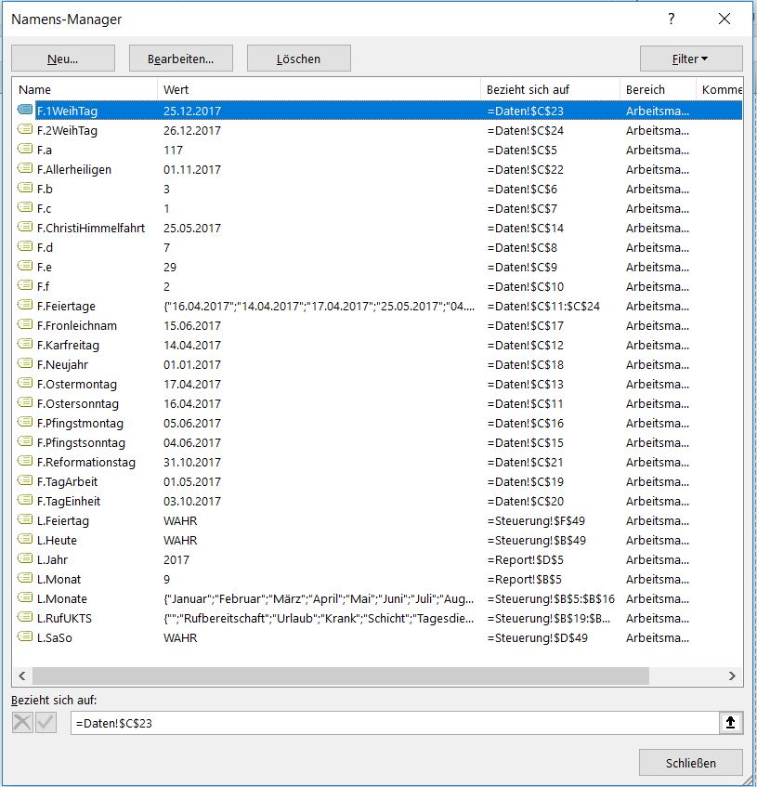
01 | Januar | 1
02 | Februar
03 | März | Entwicklertools / Einfügen / Kombinationsfeld / Zielzelle auswählen u. mit Maus breit ziehen
04 | April | re. Mausklick / Steuerelement formatieren
05 | Mai
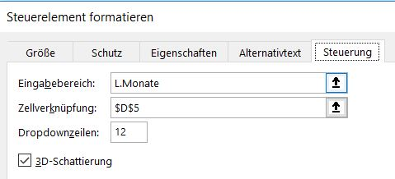
06 | Juni
07 | Juli
08 | August
09 | September
10 | Oktober
11 | November
12 | Dezember

 | L.RufTagesSchichtKrank |  | Auswahl
01 |  |  | Rufbereitschaft |  | Daten / Datenüberprüfung
02 | Rufbereitschaft
03 | Krank
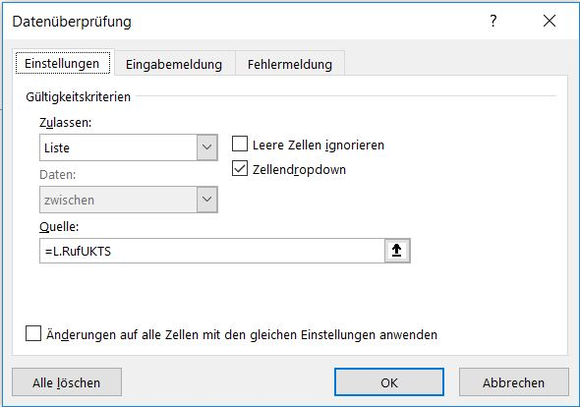
04 | Schicht
05 | Tagesdienst
06 | Tages. + Ruf.

 | Zielzelle auswählen
 | Ansicht / Fenster fixieren

 | Entwicklertools / Einfügen / Kontrollkästchen / Zielzelle auswählen u. mit Maus breit ziehen
 | re. Mausklick / Steuerelement formatieren
 | L.Heute | L.SaSo |  | L.Feiertag |  | L.ueber10h
 | TRUE | TRUE |  | TRUE |  | TRUE

 | Zellbereich Auswahl
 | Start / bedingte Formatierung / Regeln verwalten

 | Formel
 | =UND(B9=HEUTE();L.Heute)
 | =UND(WOCHENTAG(B9;2)>5;L.SaSo)
 | =UND(ZÄHLENWENN(F.Feiertage;B9)>0;L.Feiertag)
 | =UND(AI9>$P$4;L.ueber10h)

